Worksheet
 | Alklima B.V.
 | Van Hennaertweg 29
 | 2952 CA Alblasserdam
 | NEDERLAND
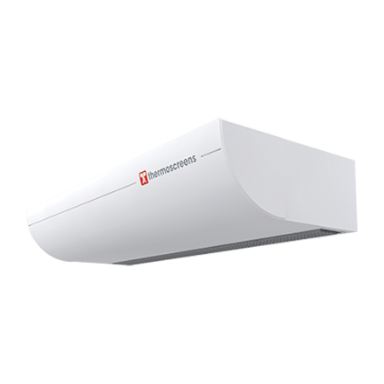
Code | HX2-S1500 DXE
Product | Luchtgordijn vrijhangend HX2-S1500 DXE tbv Mr. Slim

Vermogen & prestaties
Naam |  | Waarde | Eenheid
Koelcapaciteit |  | 0.00 - 10.80 | kW
Verwarmingscapaciteit |  | 0.00 - 13.80 | kW

Elektrische gegevens
Naam |  | Waarde | Eenheid
Voeding, fase & frequentie |  | 230V / 1~N+a / 50 Hz
Afzekering apparaat |  | 16 | A

Technische gegevens
Naam |  | Waarde | Eenheid
Type koudemiddel (GWP) |  | R410a (2088)
Aantal ventilatiesnelheden |  | 3
Luchtdebiet koelen |  | 1240.00 - 2070.00 | m³/h
Luchtdebiet verwarmen |  | 1240.00 - 2070.00 | m³/h

Geluidsprestaties
Naam |  | Waarde | Eenheid
Geluidsdrukniveau koelen |  | 45.00 - 53.00 | dB(A)
Geluidsdrukniveau verwarmen |  | 45.00 - 53.00 | dB(A)

Afmetingen & aansluitingen
Naam |  | Waarde | Eenheid
Koelleiding diameters |  | 1/2" - 5/8"
Uitwendige buisdiameter condensafvoer |  | 15 | mm
Afmetingen (HxBxD) |  | 306 × 1736 × 734 | mm
Gewicht |  | 123 | kg

Uitvoering & werking
Naam |  | Waarde | Eenheid
Werkingsprincipe |  | Koelen en verwarmen
VRF-uitvoering |  | Nee
Model (binnenunit) |  | Plafondonderbouw
Inverter gestuurd |  | Nee
Met draadloze afstandsbediening |  | Nee
Met afstandsbediening |  | Nee
Met klokprogramma/timer |  | Nee
Met luchtzuiveringsfilter |  | Ja
Met geurfilter |  | Nee
Inclusief condensafvoerpomp |  | Nee
Binnenunit met buitenluchtaansluiting |  | Nee

Overige gegevens
Naam |  | Waarde | Eenheid
Ontvochtigingscapaciteit |  | 8.1 | l/h

